プレイヤーの挙動・操作方法
プレイヤーの挙動・操作方法

 | プレイヤーの視点は二種類あります
 | FPS視点（カメラモード）
 | TPS視点（ノーマルモード）

 | TPS視点（ノーマルモード）

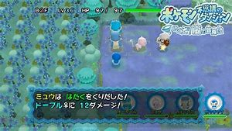
 |  |  |  | イメージはポケモン不思議のダンジョンです

 |  |  |  | プレイヤーの移動はマス上を移動します
 |  |  |  | 移動の仕方のイメージはポケモン不思議のダンジョンと同じです
 |  |  |  | マスとマスの間は１メートル間隔で開けます
 |  |  |  | 移動するときには移動モーションに遷移して動きます
 |  |  |  | キャラクターが移動してもカメラはキャラクターについてきます

 |  |  |  | 物体を保存するUIはFPSと変わりません

 |  |  |  | 進行方向の１マス先に物体があれば移動できません。モーションは待機モーションから動きません

 |  |  |  | L2ボタンを押すとFPS視点（カメラモード）に移ります

 | FPS視点（カメラモード）

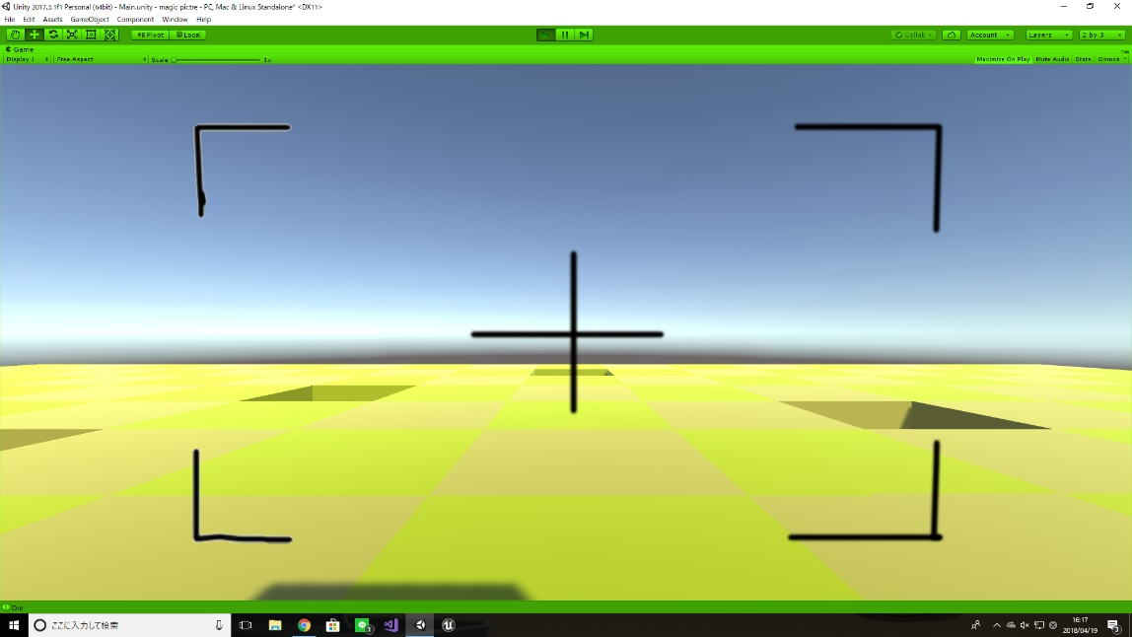
 |  |  |  |  | 左の図がイメージ通りです。

 |  |  |  |  | このモードでもキャラクターは動きます
 |  |  |  |  | R2ボタンで撮影する。
 |  |  |  |  | L2でTPS視点（ノーマルモード）に移ります

 |  |  |  |  | 撮影した物体は青い枠のところにUIを表示してそこに表示させます。
 |  |  |  |  | 物体を保存できる上限は４つです（この数値は変わる可能性あるので変更しやすいようにしておいてください）
 |  |  |  |  | カメラの移動で上下移動はありません。（ギミック次第なので簡単に追加できるようにしておいてください）
 |  |  |  |  | カメラの移動で横の視点移動は360度の90度ごとに移動します
 |  |  |  |  | このモードでも動けます。移動方法はTPS視点（ノーマルモード）と同様です

 |  |  |  |  | 進行方向の１マス先に物体があれば移動できません

操作方法

 | 操作方法は二種類書いておきます
 | マスターの時はコントローラーを使用します

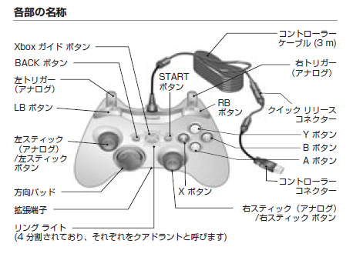
 | PCはイーボードのみを使用します
 | PC |  | コントローラー
 | W | 前移動 | 左スティック | TPS・FPS時点でのキャラクター移動
 | A | 左移動 | 右スティック | FPS時点での視点移動
 | S | 後ろ移動 | 右十字ボタン | 右側へUIのボックスを移動
 | D | 右移動 | 左十字ボタン | 左側へUIのボックスを移動
 | R | FPS・TPS視点変更 | 上十字ボタン | なし
 | 1 | 一番左のUIボックスの物体 | 下十字ボタン | なし
 | 2 | 左から２番目のUIのボックス | LBボタン | FPS・TPS変更
 | 3 | 右から２番目のUIのボックス | RBボタン | 撮影
 | 4 | 一番右のUIのボックス | 右トリガー | 選択している物体を出す
 | スペース | FPS視点時限定 カメラ撮影
 | F | 保存した物体を出す

